Dashboard
BLOCK 139

 | VERSION | 1.0.0

Chuyên Đề Phát Triển Web 1

Evidance
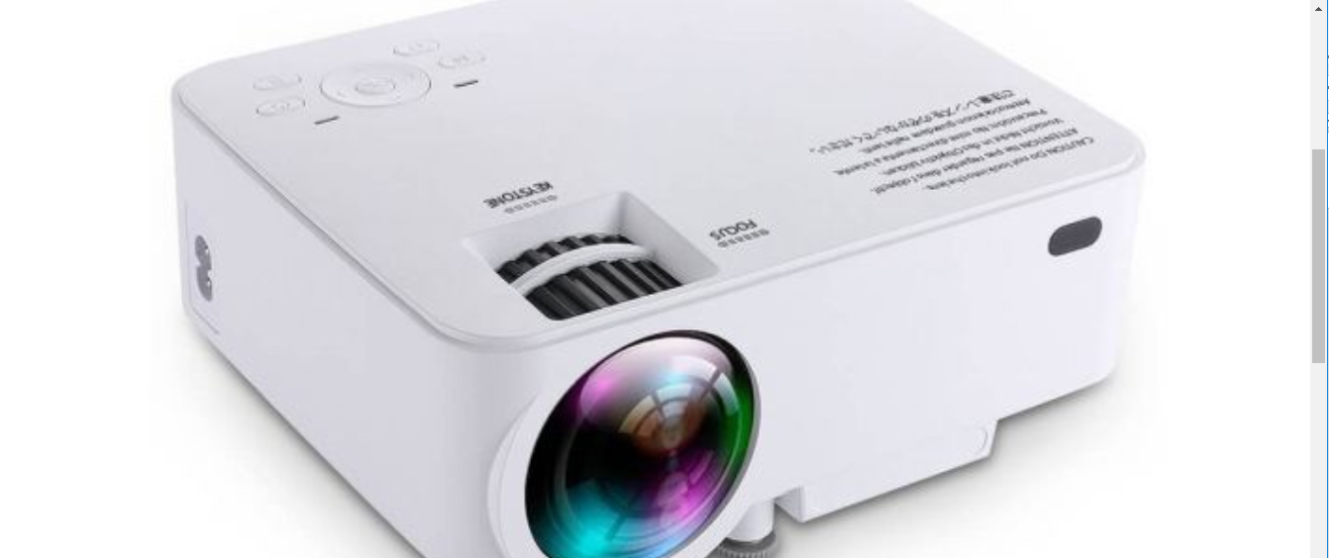
hinh1


hinh2

hinh3

 | hinh4

 | hinh5

 | hnh6

